1 都道府県面積
1 都道府県面積

 | 時点 2025(R7)年7月1日（毎年） |  |  |  |  |  | 偏差値※ |  | 47.5
 | 単位 ㎢ |  |  |  |  |  | ※巻頭の利用上の注意を御参照ください。
順位 |  | 都道府県名 |  | 数 値 |  |  | 順位 | 都道府県名 |  | 数 値

 |  | 0 | 全 国 |  | 377,980.29 | 0.0 | 24 | 0 | 茨 城 |  | 6,098.32 | 0.0
1 |  | 0 | 北海道 |  | 83,422.27 | 0.0 | 25 | 0 | 三 重 |  | 5,774.48 | ＊
2 |  | 0 | 岩 手 |  | 15,275.05 | 0.0 | 26 | 0 | 愛 媛 |  | 5,675.87 | 0.0
3 |  | 0 | 福 島 |  | 13,784.41 | 0.0 | 27 | 0 | 愛 知 |  | 5,173.23 | ＊
4 |  | 0 | 長 野 |  | 13,561.57 | ＊ | 28 | ◎ | 千 葉 |  | 5,156.48 | ＊
5 |  | 0 | 新 潟 |  | 12,583.94 | ＊ | 29 | 0 | 福 岡 |  | 4,987.66 | ＊
6 |  | 0 | 秋 田 |  | 11,637.46 | 0.0 | 30 | 0 | 和歌山 |  | 4,724.65 | 0.0
7 |  | 0 | 岐 阜 |  | 10,621.29 | ＊ | 31 | 0 | 京 都 |  | 4,612.09 | 0.0
8 |  | 0 | 青 森 |  | 9,645.11 | 0.0 | 32 | 0 | 山 梨 |  | 4,465.27 | ＊
9 |  | 0 | 山 形 |  | 9,323.15 | ＊ | 33 | 0 | 富 山 |  | 4,247.55 | ＊
10 |  | 0 | 鹿児島 |  | 9,186.21 | ＊ | 34 | 0 | 石 川 |  | 4,190.94 | 0.0
11 |  | 0 | 広 島 |  | 8,478.16 | 0.0 | 35 | 0 | 福 井 |  | 4,190.59 | 0.0
12 |  | 0 | 兵 庫 |  | 8,400.82 | 0.0 | 36 | 0 | 徳 島 |  | 4,146.96 | 0.0
13 |  | 0 | 静 岡 |  | 7,777.00 | ＊ | 37 | 0 | 長 崎 |  | 4,131.21 | 0.0
14 |  | 0 | 宮 崎 |  | 7,734.16 | ＊ | 38 | 0 | 滋 賀 |  | 4,017.38 | ＊
15 |  | 0 | 熊 本 |  | 7,409.13 | ＊ | 39 | 0 | 埼 玉 |  | 3,797.75 | ＊
16 |  | 0 | 宮 城 |  | 7,282.30 | ＊ | 40 | 0 | 奈 良 |  | 3,690.94 | 0.0
17 |  | 0 | 岡 山 |  | 7,114.44 | ＊ | 41 | 0 | 鳥 取 |  | 3,507.04 | 0.0
18 |  | 0 | 高 知 |  | 7,102.28 | 0.0 | 42 | 0 | 佐 賀 |  | 2,440.64 | 0.0
19 |  | 0 | 島 根 |  | 6,707.79 | 0.0 | 43 | 0 | 神奈川 |  | 2,416.55 | 0.0
20 |  | 0 | 栃 木 |  | 6,408.09 | 0.0 | 44 | 0 | 沖 縄 |  | 2,282.11 | 0.0
21 |  | 0 | 群 馬 |  | 6,362.28 | 0.0 | 45 | 0 | 東 京 |  | 2,199.94 | ＊
22 |  | 0 | 大 分 |  | 6,340.71 | ＊ | 46 | 0 | 大 阪 |  | 1,905.26 | 0.0
23 |  | 0 | 山 口 |  | 6,112.92 | 0.0 | 47 | 0 | 香 川 |  | 1,876.83 | ＊

都道府県面積
北海道 | 83422.27
青 森 | 9645.11
岩 手 | 15275.05
宮 城 | 7282.3
秋 田 | 11637.46
山 形 | 9323.15
福 島 | 13784.41
茨 城 | 6098.32
栃 木 | 6408.09
群 馬 | 6362.28
埼 玉 | 3797.75
千 葉 | 5156.48
東 京 | 2199.94
神奈川 | 2416.55
新 潟 | 12583.94
富 山 | 4247.55
石 川 | 4190.94
福 井 | 4190.59
山 梨 | 4465.27
長 野 | 13561.57
岐 阜 | 10621.29
静 岡 | 7777
愛 知 | 5173.23
三 重 | 5774.48
滋 賀 | 4017.38
京 都 | 4612.09
大 阪 | 1905.26
兵 庫 | 8400.82
奈 良 | 3690.94
和歌山 | 4724.65
鳥 取 | 3507.04
島 根 | 6707.79
岡 山 | 7114.44
広 島 | 8478.16
山 口 | 6112.92
徳 島 | 4146.96
香 川 | 1876.83
愛 媛 | 5675.87
高 知 | 7102.28
福 岡 | 4987.66
佐 賀 | 2440.64
長 崎 | 4131.21
熊 本 | 7409.13
大 分 | 6340.71
宮 崎 | 7734.16
鹿児島 | 9186.21
沖 縄 | 2282.11

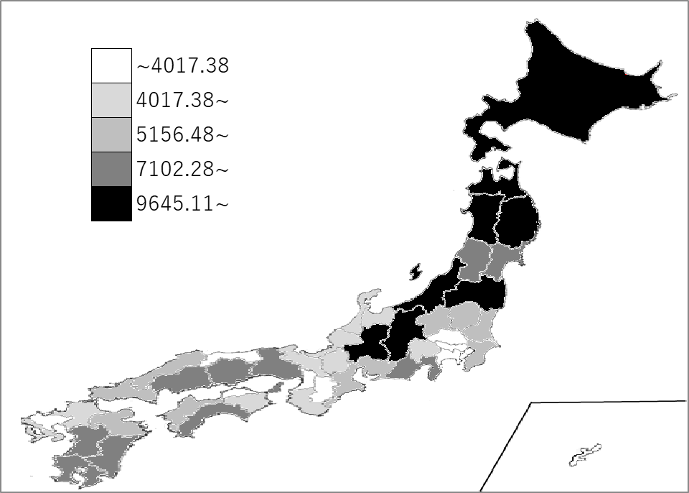
千葉県の推移
令和3年 | 5157.31 | 28
令和4年 | 5156.74 | 28
令和5年 | 5156.72 | 28
令和6年 | 5156.48 | 28
令和7年 | 5156.48 | 28

《備 考》 ・資料出所 国土交通省国土地理院「全国都道府県市区町村別面積調」 注）境界未定地域のある都県の面積は、「＊」印を付して参考値として表示して います。

